Лист1
 | 1 | 2 | 3 | 4 | 5 | di
1 | ∞ | 24 | 33 | ∞ | 12 | 12
2 | 12 | ∞ | 27 | 56 | 72 | 12
3 | 14 | 36 | ∞ | 86 | 61 | 14 |  | H= | 119
4 | 29 | 46 | 48 | ∞ | 36 | 29
5 | 81 | 78 | 52 | 25 | ∞ | 25
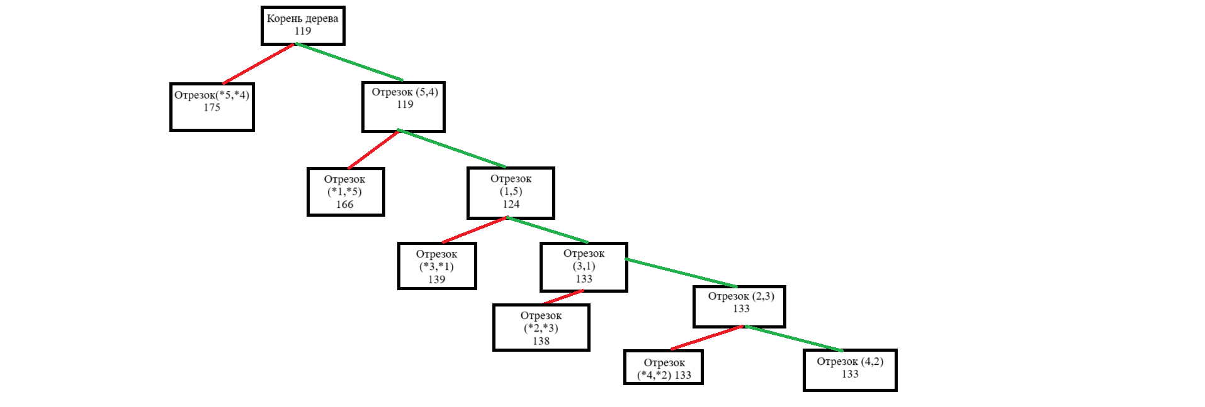
 | 1 | 2 | 3 | 4 | 5
1 | ∞ | 12 | 21 | ∞ | 0
2 | 0 | ∞ | 15 | 44 | 60
3 | 0 | 22 | ∞ | 72 | 47
4 | 0 | 17 | 19 | ∞ | 7
5 | 56 | 53 | 27 | 0 | ∞
dj | 0 | 12 | 15 | 0 | 0

 | 1 | 2 | 3 | 4 | 5
1 | ∞ | 0 | 6 | ∞ | 0
2 | 0 | ∞ | 0 | 44 | 60
3 | 0 | 10 | ∞ | 72 | 47
4 | 0 | 5 | 4 | ∞ | 7
5 | 56 | 41 | 12 | 0 | ∞

 | 1 | 2 | 3 | 4 | 5
1 | ∞ | 0(5) | 6 | ∞ | 0(7)
2 | 0(0) | ∞ | 0(4) | 44 | 60
3 | 0(10) | 10 | ∞ | 72 | 47
4 | 0(4) | 5 | 4 | ∞ | 7
5 | 56 | 41 | 12 | 0(56) | ∞
На этом этапе имеем две ветки:
1) не включаем маршрут 5-4
2) включаем маршрут 5-4

1) | Не включаем

 | 1 | 2 | 3 | 4 | 5 | di
1 | ∞ | 0 | 6 | ∞ | 0 | 0
2 | 0 | ∞ | 0 | 44 | 60 | 0
3 | 0 | 10 | ∞ | 72 | 47 | 0
4 | 0 | 5 | 4 | ∞ | 7 | 0
5 | 56 | 41 | 12 | ∞ | ∞ | 12
dj | 0 | 0 | 0 | 44 | 0 | 56

 | H(5*,4*) = H + ∑di+ ∑dj= |  |  | 175

2) | Включаем

 | 1 | 2 | 3 | 4 | 5
1 | ∞ | 0 | 6 | ∞ | 0
2 | 0 | ∞ | 0 | 44 | 60
3 | 0 | 10 | ∞ | 72 | 47
4 | 0 | 5 | 4 | ∞ | ∞ |  | обратный путь 4-5 тоже исключаем
5 | 56 | 41 | 12 | ∞ | ∞

 | 1 | 2 | 3 | 5 | di
1 | ∞ | 0 | 6 | 0 | 0
2 | 0 | ∞ | 0 | 60 | 0
3 | 0 | 10 | ∞ | 47 | 0
4 | 0 | 5 | 4 | ∞ | 0
dj | 0 | 0 | 0 | 0 | 0

 | H(5, 4) = H + ∑di+ ∑dj= |  |  | 119

 | включение маршрута 5-4 не приводит к увеличению маршрута H
 | Т.к. H(5, 4) < H(5*,4*) (119<175), то отрезок 5-4 включаем

 | 1 | 2 | 3 | 5
1 | ∞ | 0 | 6 | 0
2 | 0 | ∞ | 0 | 60
3 | 0 | 10 | ∞ | 47
4 | 0 | 5 | 4 | ∞

 | 1 | 2 | 3 | 5
1 | ∞ | 0(5) | 6 | 0(47)
2 | 0(0) | ∞ | 0(4) | 60
3 | 0(10) | 10 | ∞ | 47
4 | 0(4) | 5 | 4 | ∞

На этом этапе имеем две ветки:
1) не включаем маршрут 1-5
2) включаем маршрут 1-5

1) | Не включаем

 | 1 | 2 | 3 | 5 | di
1 | ∞ | 0 | 6 | ∞ | 0
2 | 0 | ∞ | 0 | 60 | 0
3 | 0 | 10 | ∞ | 47 | 0
4 | 0 | 5 | 4 | ∞ | 0
dj | 0 | 0 | 0 | 47 | 47

 | H(1*,5*) = H + ∑di+ ∑dj= |  |  | 166

2) | Включаем

 | 1 | 2 | 3 | 5
1 | ∞ | 0 | 6 | ∞
2 | 0 | ∞ | 0 | 60
3 | 0 | 10 | ∞ | 47
4 | 0 | 5 | 4 | ∞

 | 1 | 2 | 3 | di
2 | 0 | ∞ | 0 | 0
3 | 0 | 10 | ∞ | 0
4 | 0 | 5 | 4 | 0
dj | 0 | 5 | 0 | 5

 | H(1, 5) = H + ∑di+ ∑dj= |  |  | 124

 | Т.к. H(1, 5) < H(1*,5*) (124<166), то отрезок 1-5 включаем

 | 1 | 2 | 3
2 | 0 | ∞ | 0
3 | 0 | 10 | ∞
4 | 0 | 5 | 4

 | 1 | 2 | 3
2 | 0(0) | ∞ | 0(4)
3 | 0(10) | 10 | ∞
4 | 0(4) | 5 | 4

На этом этапе имеем две ветки:
1) не включаем маршрут 3-1
2) включаем маршрут 3-1

1) | Не включаем

 | 1 | 2 | 3 | di
2 | 0 | ∞ | 0 | 0
3 | ∞ | 10 | ∞ | 10
4 | 0 | 5 | 4 | 0
dj | 0 | 5 | 0 | 15

 | H(3*,1*) = H + ∑di+ ∑dj= |  |  | 139

2) | Включаем

 | 1 | 2 | 3
2 | 0 | ∞ | 0
3 | ∞ | 10 | ∞
4 | 0 | 5 | 4

 | 2 | 3 | di
2 | ∞ | 0 | 0
4 | 5 | 4 | 4
dj | 5 | 0 | 9

 | H(3, 1) = H + ∑di+ ∑dj= |  |  | 133

 | Т.к. H(1, 5) < H(1*,5*) (133<139), то отрезок 3-1 включаем

 | 2 | 3
2 | ∞ | 0(∞)
4 | 5 | 4

 | Включаем отрезок 2-3 и 4-2

 | Отрезки | Длина
 | 2->3 | 27
 | 4->2 | 46
 | 3->1 | 14
 | 1->5 | 12
 | 5->4 | 25
 |  | 124

